상품제안서
JS-3302 큐빅크롬무소음벽시계(벽걸이시계) | 상품코드: S10404

 |  |  |  |  |  | 02-713-8555 | www.synergygift.co.kr
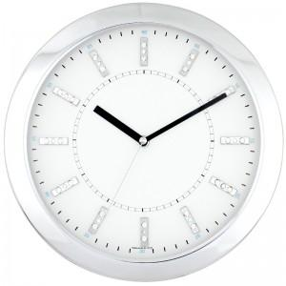 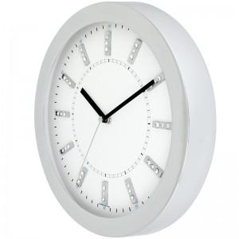 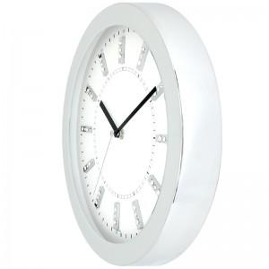

【상세/제작정보】

【인쇄/포장옵션】 | 실크 / 포장지포장

【공급단가】 | 수량 | 100~ | 500~ | 1,000~ | 3,000~
*VAT별도 | 단가 | 37,260원 | 35,880원 | 34,500원 | 33,120원

【상품 URL】 | https://www.synergygift.co.kr:443/src/goods_detail.php?gdno=12480

